상품제안서
영국R. 글라스쿡 정사각 小 2조 | 상품코드: S39616

 |  |  |  |  |  |  | 02-713-8555 | www.synergygift.co.kr
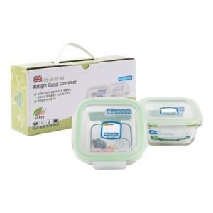

【상세/제작정보】

【인쇄/포장옵션】 | 스티커 / 종이케이스

【공급단가】 | 수량 | 100~ | 300~ | 500~ | 1,000~ | 5,000~
*VAT별도 | 단가 | 4,860원 | 4,630원 | 4,520원 | 4,440원 | 4,290원

【상품 URL】 | https://www.synergygift.co.kr:443/src/goods_detail.php?gdno=39616

